Sheet1
개방데이터 현황조사
문서번호 : LTAX_개방데이터현황조사_템플릿

Ver. 1.0

개방결과정리 작성가이드
1
[작성 가이드 1] | ① 광역시도내 기관별개방현황
 | 항목 | 설명
 | 순위 | 광역시도내 기관의 개방건수를 기준으로 정렬함. 개방건수가 같을 경우 동률임
2
 | 기관명 | 개방건수가 0이라도 목록화하며 전체 기관목록을 작성함
3
 | 개방건수 | 개방데이터 목록에서 제공기관(자치단체명) 별로 개방건수를 SUM하여 작성함

 |  | - 광역시도내 지자체 기관수가 10개인 경우, 전체 목록으로 표시하여 10개이 작성되며 동률이 존재하여 6등까지 순위가 표시됨

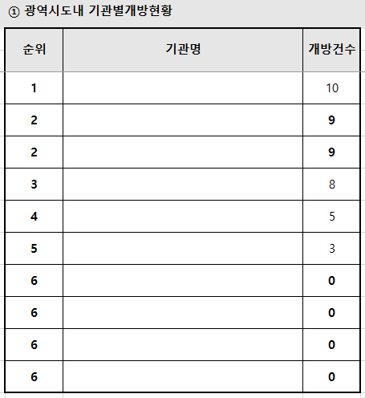

1
2
3

1
[작성 가이드 2] | ② 개방데이터요약
 | 항목 | 설명
 | 광역기관수 | 광역시도내 소속 기관수를 작성함. 이 값은 그외기관_평균건수를 산출할 때 사용함
2
 | 구분 | 추가하거나 수정하지 마십시요
3
 | 단위 | 조사하는 값의 단위를 표시함. 예) 件(건수), 名(이름)
4
 | 소속기관 | 소속기관의 값을 의미함. 구분값에 맞게 각 행을 작성함
5
6
 | 광역시도-총 | 광역시도내 지자체의 개방건수를 작성함
 | 광역시도-평균 | 광역시도내 지자체의 평균 개방건수를 작성함. 평균 = 총수 / 광역기관수
7
 | 비고 | 항목값중 특이 사항이 있으면 그 내용을 작성함
ㄱ
 | 개방데이터목록수 | 소속 기관의 개방데이터전체목록수 표시
ㄴ
 | 공공데이터포털(data.go.kr)등록건수 | 공공데이터 포털 등록한 건수 = 개방데이터목록수 - 공공데이터포털외에만 등록한 건수로 구성됨.
ㄷ
 | 공공데이터포털외에만 등록한 건수 | 공공데이터 포털외에만 등록한 건수 = 개방데이터목록수 - 공공데이터포털 등록한 건수로 구성됨.
ㄹ
 | 유형-오픈포맷 | 수정, 변환, 추출이 자유로운 CSV, XML, JSON, 오픈API, RDF 등의 형태로 제공 유형_오픈포맷 = 개방데이터목록수 - 유형_非오픈포맷
ㅁ
ㅂ
 | 유형-非 오픈포맷 | 수정, 변환, 추출이 자유로운 CSV, XML, JSON, 오픈API, RDF 등의 형태가 아닌 경우. 오픈포맷으로 전환이 필요함 유형_오픈포맷 = 개방데이터목록수 - 유형_오픈포맷
 | 등록 | 각 기간별 등록 건수
ㅅ
 | 다운로드(Top7) | 소속내, 소속외 다운로드 TOP7을 조사하여 개방데이터명과 다운로드 횟수를 작성함

 |  | - 항목을 추가하거나 삭제하지 않음
 |  | - 건수가 없는 경우는 0으로 표기함
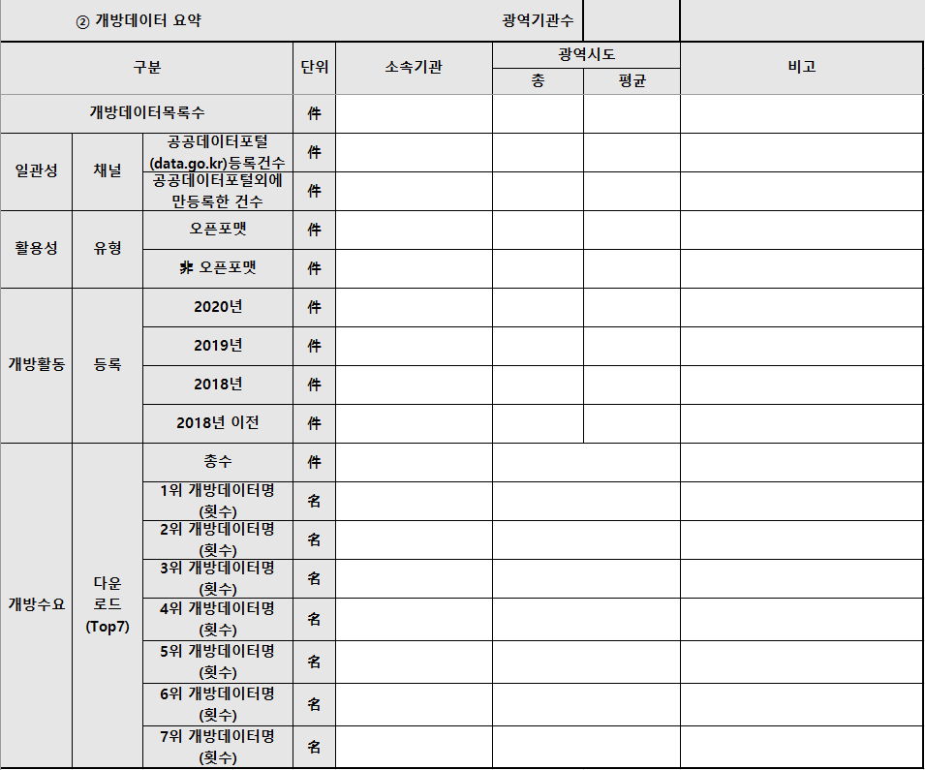
1

3
2
4
7
5
6
ㄱ

ㄴ

ㄷ

ㄹ

ㅁ

ㅂ

ㅅ

